关系图
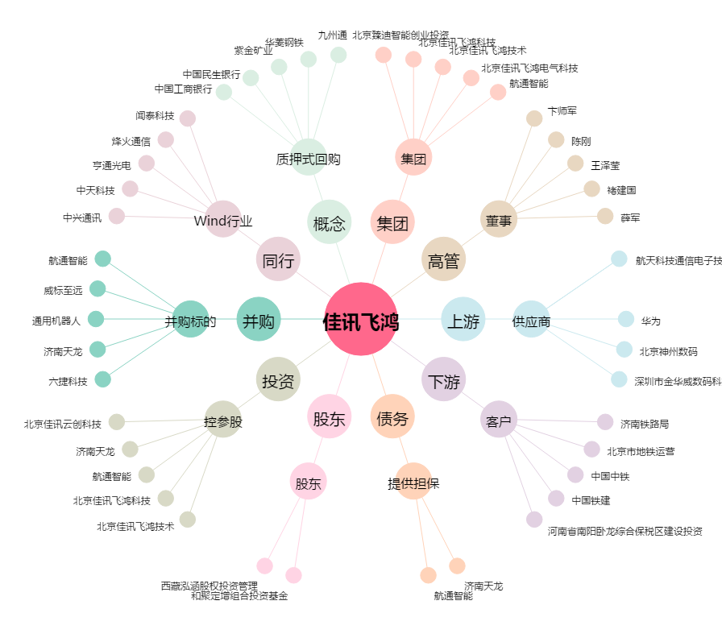
佳讯飞鸿[300213.SZ] - 关系概览图

